A.利用ガイド
「家庭のリスクマネジメント支援キット」利用ガイド

「家庭のリスクマネジメント支援キット」とは
 | 本ツールは、家族や大切な人と大切にしたいことなどの価値観等の合意・共有を行うことで家庭の幸せの実現を図る、言わば“コミュニケーション支援ツール”です。
 | 本ツールを通じて、リスクマネジメントの専門知識をお持ちでない方でも、家庭のリスクマネジメントを実現することができます。
 | 「社会を元気にしたい」と願うニュートン・コンサルティングのメンバーの想いから、作成・無償提供しているものです。

支援キット一式
 | A | 利用ガイド（本シート）
 | B | 振り返りシート |  | ・・・ | 過去１年間を振り返ることで、これから先の１年間を考えるヒントを得るためのシートです
 | C | 家庭で大切にすること決定シート |  | ・・・ | 家庭で大切にしたいことを確認し、共通の価値観を言語化して目標設定をするためのシートです
 | D | 大切にすることボード |  | ・・・ | 議論して作り上げた「家庭で大切にしたいこと」を清書するためのシートです
 |  | ※CとDには記入例が付属しています

所要時間
 |  | １年目 | ・・・ | 1.5〜３時間
 |  | ２年目以降 | ・・・ | １〜2時間

支援キット利用の流れ（概要）
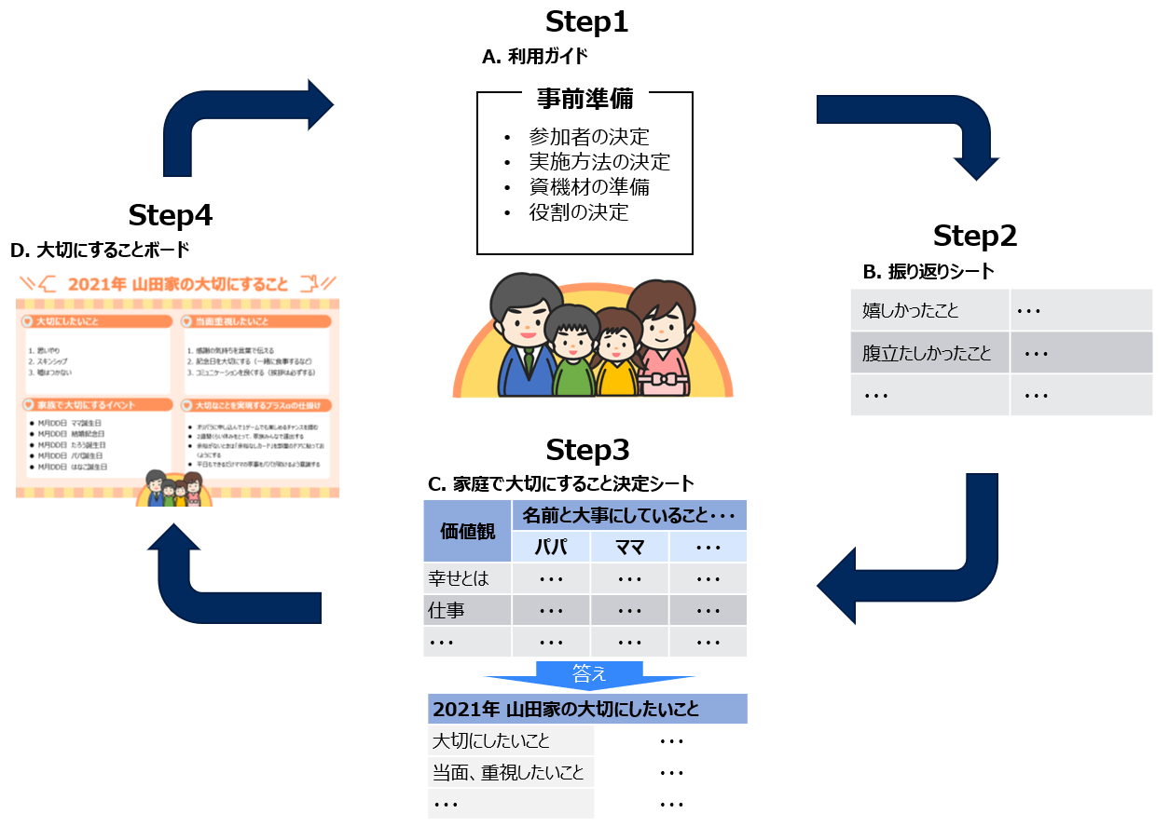

支援キット利用の流れ（詳細）
 | Step1. 事前準備（ツールA「利用ガイド」）
 | ① | 参加者を決定してください
 | ② | 下記いずれの方法で実施するかを決め、場所や必要な道具を確保してください
 |  | 選択肢1・・・PCを使ってプロジェクターやモニターに投影しながら実施する
 |  |  | → 実施場所やPC、モニターを準備してください
 |  | 選択肢2・・・紙に印刷して付箋などを使いながら実施する
 |  |  | → ツールB、C、Dを事前に印刷し、実施場所や付箋、筆記用具、赤ペンなどを準備してください
 |  |  | → 紙に出力される際には、最低でもA3サイズ以上に印刷することをおすすめします
 | ③ | 進行役と記入役を決めてください
 | Step2. 過去一年間の振り返りを行う（ツールB「振り返りシート」）
 | ④ | じゃんけんをして勝った人から時計回りに、思いつくことをシートに書き出していってください（特になければスキップして構いません）
 | Step3. 家庭で大切にしたいことについて議論・検討する（ツールC「家庭で大切にすること決定シート」）
 | ⑤ | じゃんけんをして勝った人から時計回りに、「ワークシート①」の「名前とそれぞれが大事にしていること・したいと思っていること」欄に名前を記載してください
 | ⑥ | すり合わせをしたい「価値観」について、参加者全員で議論をしながら自由に編集してください（そのまま初期設定のものを使用しても構いません）
 | ⑦ | 名前を記載した順に１つ目の項目から発表していき、記入役の方がその内容をシートに反映してください
 |  | ※無理に発表する必要はありません。特にない場合は「特になし」と回答して次の方へバトンタッチしてください
 |  | これを繰り返して最後の行まで進めてください
 | ⑧ | 「ワークシート①」が一通り完成したら、参加者全員で議論しながら、家族の中で共通して大事にしたいことを赤字にしてください
 | ⑨ | 「ワークシート①」を参照しながら、参加者全員で議論を行い、「ワークシート②」の内容を埋めてください
 |  | ※「大切にしたいこと」「当面、重視したいこと」「家族で大切にするイベント」以外に家族の方針として決めたい項目があれば、加筆修正ください
 | ⑩ | 「ワークシート②」を完成させ、余裕がある方は「ワークシート③」を議論してください。「ワークシート③」はスキップしても構いません
 |  | 「ワークシート③」を記入する方は、「ワークシート②」で決定した「家族で大切にしたいこと」の実現を脅かすことや助けになってくれそうなことを
 |  | 洗い出し、その内容に合わせて、ピンチを回避したり、チャンスをつかんだりするための手がないか検討し、適宜ワークシートに反映してください
 | Step4. 決定内容を清書する（ツールD「大切にすることボード」）
 | ⑪ | 「ワークシート②・③」で決定した内容を「大切にすることボード」に清書してください
 | ⑫ | 印刷、ラミネート加工などを行い家の壁に貼ったり、スクリーンショットで画像を保存し、スマートフォンなどで共有したりして活用してください
 | ⑬ | 半年後または１年後、同じ流れで過去の振り返りや内容の見直し、目標の再設定をしてください

C.家庭で大切にすること決定シート（記入例）
家庭で大切にすること決定シート（記入例）
家庭で大切にしたいことを確認し、共通の価値観を言語化して目標設定をするためのシートです
【ワークシート①】 |  |  |  |  | 2020-12-15
価値観 |  | 名前とそれぞれが大事にしていること・したいと思っていること
 |  | パパ | ママ | たろう | はなこ
幸せとは |  | 人から尊敬され、人を尊敬できること 周りの人と気持ちよく過ごせること | 住みたい家に住んで、したいことができること | 人の期待に応えられること、それ以上のことをしてあげられること | 四六時中好きなことをしていられること
仕事 |  | 社会での確固たる役割を持ち、精神的、金銭的に健全な基盤を持つ |  |  | 社会にとって必要とされる仕事に就きたい
家事 |  | 役割を細かく決めるというより、互いに協力し合ってできることを目指す | 気持ちよく生活できるよう常に清潔、整理整頓を心がける | 家事は自分でやりたいように、気持ちよく、上手にやることを目指す | 自分が使用した食器は自分で洗う、自分の服は自分でたたむ、ゴミ捨てをする
パートナーシップ |  | 一番大事にしたいもの | お互いが大切に思っていることを理解し合い、尊重・信頼し合って生きていく | 信頼でき、相乗的な関係が大事 | まだ考えなし
住 |  | ママの思いを達成できる住まいを実現する | 今住みたいのは日本だが、シンガポールにも家を持ちたい | 広くて、住み心地がいい家に住みたい。できれば環境にいい、快適で便利な家がいい | 庭の広い家に住む
食 |  | 体を壊したり周りに迷惑をかけたりしない程度に、お酒は毎日たしなみたい | できるだけ、加工してないもの 手作りを心がける | ローストビーフ | うどん、ラーメン
衣 |  | それなりの品質で気に入ったものを複数そろえて、清潔な身だしなみを心がける | いいもので似合うものを必要範囲で | 気持ち的にはカッコイイものがいいが、あまりこだわらない。着ていて気持ち良いものがいい | できるだけ明るい、コントラストの効いた色合いの服装が好き。ピンク色の服は好みではない
経済 |  | 大事。自分のやりたいこと、大切な人をサポートすることなどがしっかりできる財力を持ち、常に余裕のある資金繰りを行う |  | 困ることがないように、できるだけ自分のお金は貯めていく。欲しいものがあればよく考えて買う | 自分が欲しいと思ったものはほとんど買えるくらいの経済力を持ちたい
両親・兄弟・親戚 |  |  | 大切にする。親には元気なうちに定期的に顔を見せるようにする | 大事にして、頼りにしながら、相乗効果を発揮できるような関係を目指す | 親族とサポートし合える関係でありたい
友人 |  | 仕事関係で仲良くしている人たちはいるし、そうした信頼し合える友人や、子供時代からの友人との仲は大切にしたい | 基本は家族との関係を優先して良い関係を構築したい | 色んな人と知り合いたい。互いに勉強になり、協力し合える関係がいいと思う | サポートし合える関係でありたい。色んな考えや、信仰も含めて学んでいきたい
健康 |  | 健康に100歳まで楽しく生きていく | 薬は必要な時、効果的に使えるよう不必要には使わない | ほどほどに筋肉をつけ、バランスの取れた食事をしながら、気持ち良く健康に生きたい | 外で遊ぶ時間を多く設ける
趣味 |  | 仕事、家族、旅行、映画鑑賞、お酒。あとは、健康寿命を延ばすためにジョギングや筋トレを継続する | ウィンドウショッピング、観劇 | 色んな分野のことを知り勉強すること。運動や、筋力トレーニング。読書や、アニメを見ること | 絵を書くこと、ものを作ること
子供 |  | 自分のシニア生活の中でも、子供たちが仲良く、自分のところにやってきてたくさんの可愛い孫に囲まれて生活できることを目指す。 | 一切口は出さない | 色々勉強させ、他の人との信頼関係を大事にしながらも、頼らずに生きることの大切さを学ばせる | 人とのかかわりを大事にさせる
哲学 |  |  | 死ぬ時後悔しない
答え
【ワークシート②】
2021年 山田家の大切にしたいこと
大切にしたいこと |  | ・思いやり ・スキンシップ ・嘘はつかない
当面、重視したいこと |  | ①感謝の気持ちを言葉で伝える ②記念日を大切にする（一緒に食事するなど） ③コミュニケーションを良くする（挨拶は必ずする）
家族で大切にするイベント |  | M月DD日 ママ誕生日 M月DD日 結婚記念日 M月DD日 たろう誕生日 M月DD日 パパ誕生日 M月DD日 はなこ誕生日

【ワークシート③】
「2021年 山田家の大切にしたいこと」を確実に実現できるようにするためのプラスαの仕掛け
ピンチorチャンス | ピンチ or チャンスの中身 |  |  | ピンチとチャンスに対する仕掛け
チャンス | 東京オリンピック・パラリンピックが開催される |  |  | オリパラに申し込んで1ゲームでも楽しめるチャンスを掴む
チャンス | 今年、銀婚式を迎える予定 |  |  | 2週間くらい休みをとって、家族みんなで遠出する
ピンチ | 受験勉強で気分にムラが出る（たろう） |  |  | 余裕がないときは「余裕なしカード」を部屋のドアに貼っておくようにする
ピンチ | 不景気で仕事が思うようにいかずお金が貯まらない（パパ） |  |  | 特になし
ピンチ | パパの在宅勤務が増え、ママの家事が増える |  |  | 平日もできるだけママの家事をパパが助けるよう意識する

C.家庭で大切にすること決定シート（記入用）
家庭で大切にすること決定シート
家庭で大切にしたいことを確認し、共通の価値観を言語化して目標設定をするためのシートです
【ワークシート①】 |  |  |  | 年 月 日
価値観 |  | 名前とそれぞれが大事にしていること・したいと思っていること

幸せとは
仕事
家事
パートナーシップ
住
食
衣
経済
両親・兄弟・親戚
友人
健康
趣味
子供
哲学
答え
【ワークシート②】
20●●年 ●●家の大切にしたいこと
大切にしたいこと
当面、重視したいこと
家族で大切にするイベント

【ワークシート③】
「20●●年 ●●家の大切にしたいこと」を確実に実現できるようにするためのプラスαの仕掛け
ピンチorチャンス | ピンチ or チャンスの中身 |  | ピンチとチャンスに対する仕掛け

D.大切にすることボード（記入例）

2021年 山田家の大切にすること

大切にしたいこと
当面重視したいこと

思いやり
スキンシップ
嘘はつかない
感謝の気持ちを言葉で伝える
記念日を大切にする（一緒に食事するなど）
コミュニケーションを良くする（挨拶は必ずする）

家族で大切にするイベント
大切なことを実現するプラスαの仕掛け
M月DD日 ママ誕生日
M月DD日 結婚記念日
M月DD日 たろう誕生日
M月DD日 パパ誕生日
M月DD日 はなこ誕生日
オリパラに申し込んで1ゲームでも楽しめるチャンスを掴む
2週間くらい休みをとって、家族みんなで遠出する
余裕がないときは「余裕なしカード」を部屋のドアに貼っておくようにする
平日もできるだけママの家事をパパが助けるよう意識する

D.大切にすることボード（記入用）
20○○年 ○○家の大切にすること

大切にしたいこと
当面重視したいこと

家族で大切にするイベント
大切なことを実現するプラスαの仕掛け

